Prestação de Contas


Data | Projeto | Centro de Custo | Descrição | Valor
08/04/2026 | Casa | dsdsd | dedededede | R$ 500,00

Despesas
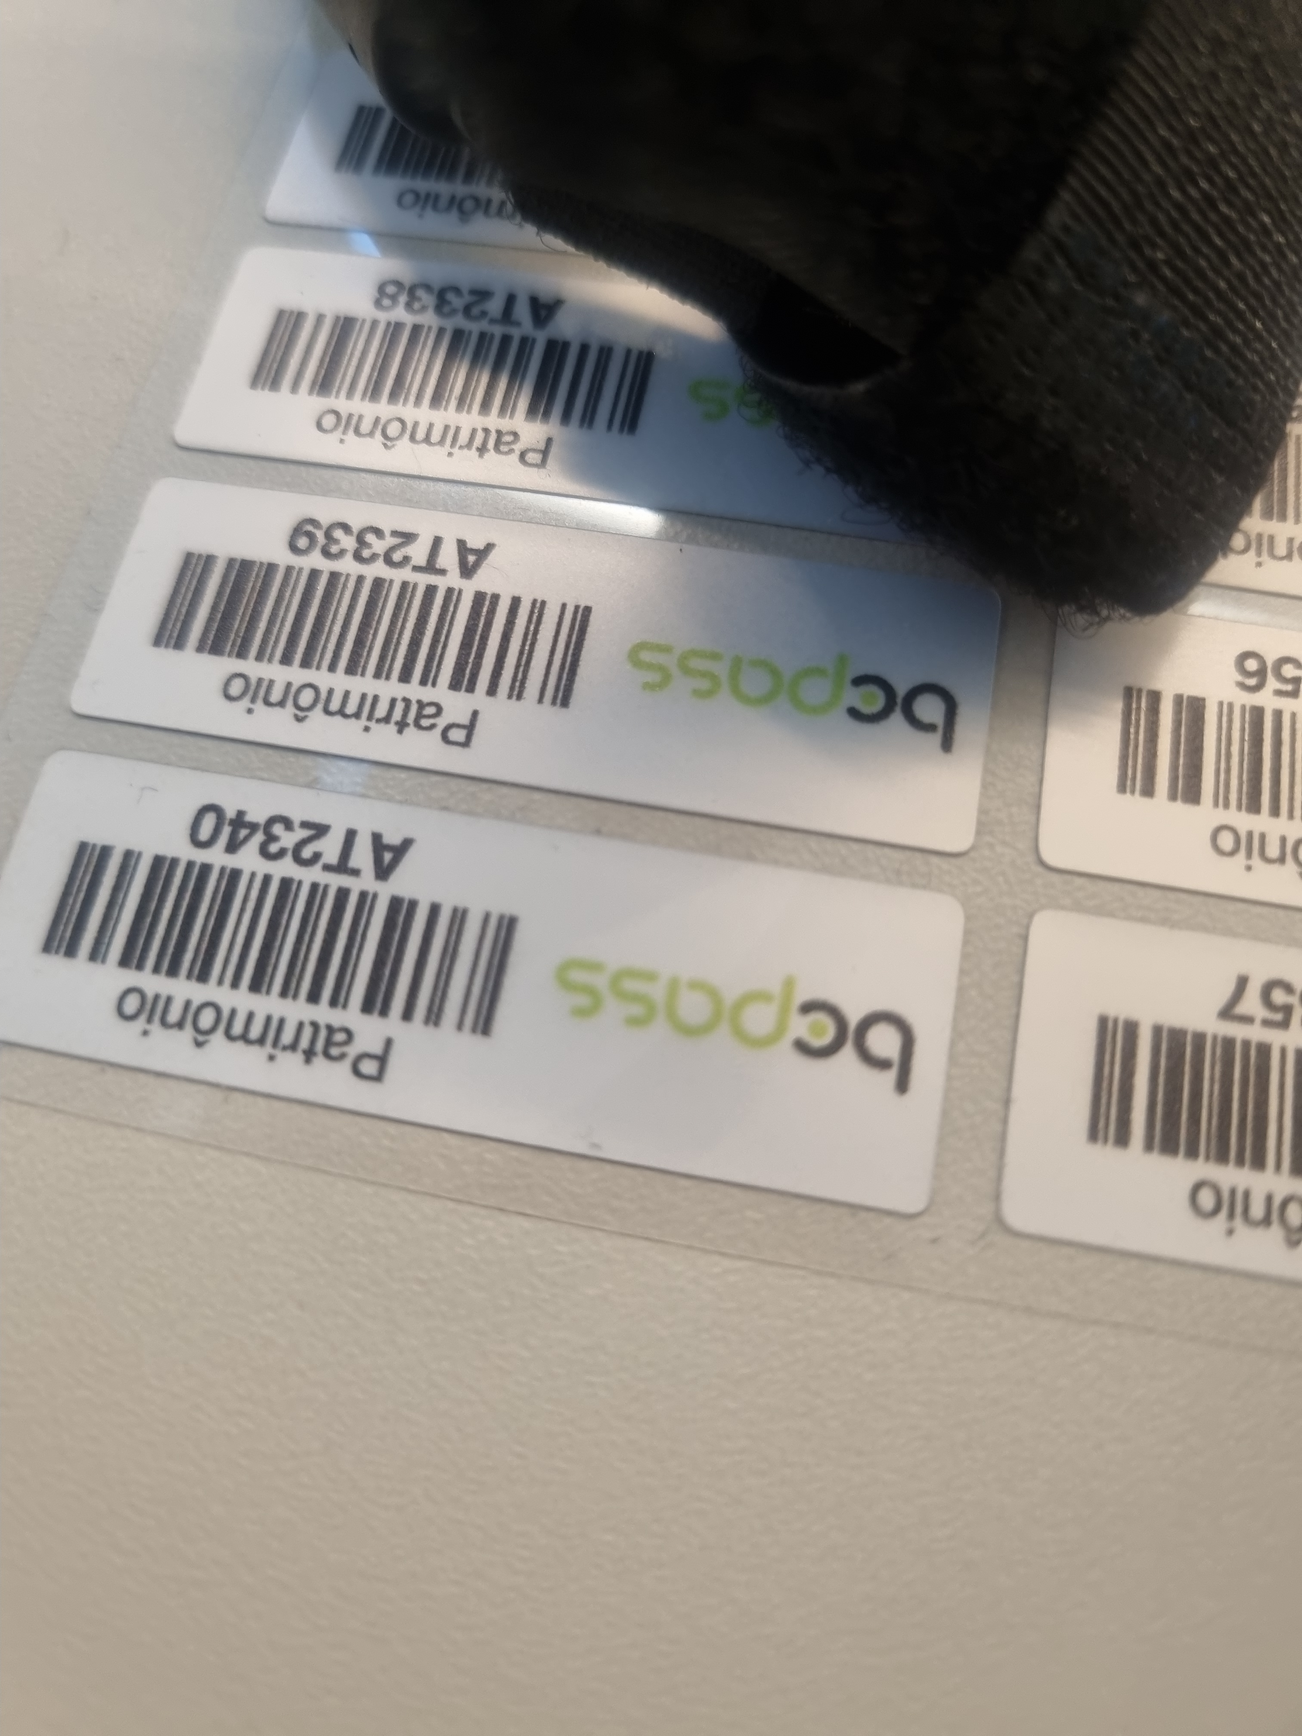
Data | Descrição / Destino
15/01/2026 | Arena Barueri

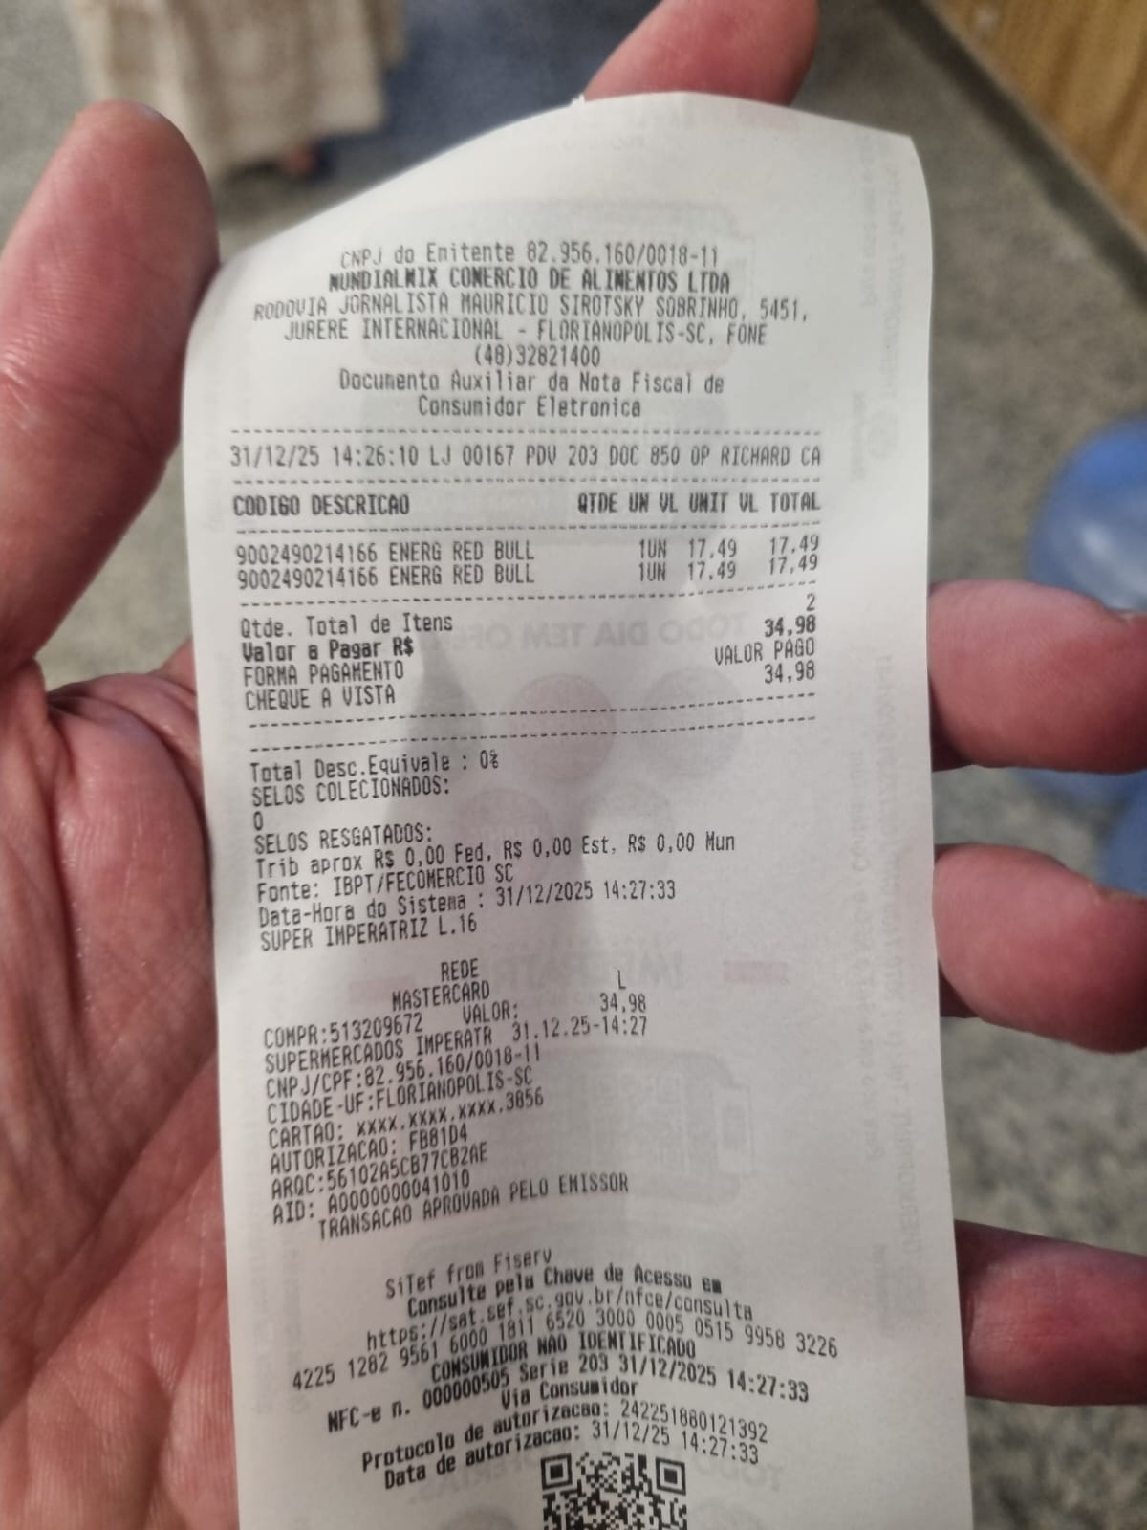
27/01/2026 | Killmanger


23/01/2026 | P12

